主要な業績数値 Main performance figure
■主要な業績数値(連結) Main performance figures(Consolidated Basis) |  |  |  |  |  |  |  |  |  |  |  |  |  |  |  |  |  |  |  |  |  |  |  | (百万円)
 |  |  |  |  |  |  |  |  |  |  |  |  |  |  |  |  |  |  |  |  |  |  |  | (Millions of yen)
 | 各3月期 / Years Ended March 31 | 2013 |  | 2014 |  | 2015 |  | 2016 |  | 2017 |  | 2018 |  | 2019 |  | 2020 |  | 2021 |  | 2022 |  | 2023
 |  | 金額 Amount | 構成比 % | 金額 Amount | 構成比 % | 金額 Amount | 構成比 % | 金額 Amount | 構成比 % | 金額 Amount | 構成比 % | 金額 Amount | 構成比 % | 金額 Amount | 構成比 % | 金額 Amount | 構成比 % | 金額 Amount | 構成比 % | 金額 Amount | 構成比 % | 金額 Amount | 構成比 % | 前年比 YoY%
売上高 | Net sales | 681,021 | 100.0 | 846,716 | 100.0 | 1,043,542 | 100.0 | 1,210,841 | 100.0 | 1,135,524 | 100.0 | 1,371,842 | 100.0 | 1,575,026 | 100.0 | 1,534,045 | 100.0 | 1,630,193 | 100.0 | 1,812,521 | 100.0 | 1,686,796 | 100.0 | △6.9
売上総利益 | Gross profit | 202,197 | 29.7 | 292,438 | 34.5 | 414,336 | 39.7 | 498,787 | 41.2 | 432,395 | 38.1 | 444,277 | 32.4 | 600,218 | 38.1 | 581,462 | 37.9 | 622,201 | 38.2 | 768,229 | 42.4 | 675,848 | 40.1 | △ 12.0
営業利益 | Operating income (loss) | 58,636 | 8.6 | 125,891 | 14.9 | 214,535 | 20.6 | 275,406 | 22.7 | 201,215 | 17.7 | 163,254 | 11.8 | 266,807 | 16.9 | 253,247 | 16.5 | 313,240 | 19.2 | 424,060 | 23.4 | 297,887 | 17.7 | △29.8
税引前当期純利益 | Income (loss) before income taxes | 59,534 | 8.7 | 132,336 | 15.6 | 238,400 | 22.8 | 279,173 | 23.1 | 200,418 | 17.6 | 167,801 | 12.2 | 267,316 | 17.0 | 254,032 | 16.6 | 316,417 | 19.4 | 432,702 | 23.9 | 314,895 | 18.7 | △27.2
当期純利益 | Net income attributable to Murata Corporation | 42,386 | 6.2 | 93,191 | 11.0 | 167,711 | 16.1 | 203,776 | 16.8 | 156,060 | 13.7 | 146,086 | 10.6 | 206,930 | 13.1 | 183,012 | 11.9 | 237,057 | 14.5 | 314,124 | 17.3 | 253,690 | 15.0 | △19.2
ROIC(税引前) | ROIC (pre-tax basis) (%) | 9.6 |  | 18.1 |  | 26.8 |  | 30.9 |  | 21.2 |  | 14.4 |  | 18.9 |  | 16.1 |  | 18.5 |  | 22.6 |  | 14.6
※ＲＯＩＣ（税引前）＝ 営業利益 ／ 期首・期末平均投下資本（固定資産＋棚卸資産＋売上債権－仕入債務）
※ＲＯＩＣ（pre-tax basis）＝ Pre-tax operating income ／ Average invested capital at the beginning and end of the period（=Net fixed assets[book value]＋inventories＋accounts receivable-trade－accounts payable-trade）

 |  |  |  |  |  |  |  |  |  |  |  |  |  |  |  |  |  |  |  |  |  |  | (百万円)
 |  |  |  |  |  |  |  |  |  |  |  |  |  |  |  |  |  |  |  |  |  |  | (Millions of yen)
 | 各3月期 / Years Ended March 31 | 2013 |  | 2014 |  | 2015 |  | 2016 |  | 2017 |  | 2018 |  | 2019 |  | 2020 |  | 2021 |  | 2022 |  | 2023
設備投資 | Capital expenditures | 77,662 |  | 68,197 |  | 101,184 |  | 172,540 |  | 158,579 |  | 306,608 |  | 291,581 |  | 281,599 |  | 196,660 |  | 152,786 |  | 208,111
減価償却費 | Depreciation and amortization | 72,323 |  | 76,884 |  | 84,935 |  | 99,105 |  | 113,523 |  | 141,625 |  | 124,419 |  | 140,267 |  | 143,074 |  | 155,583 |  | 161,276
研究開発費 | R & D expenses | 48,766 |  | 54,649 |  | 64,990 |  | 77,982 |  | 81,809 |  | 94,181 |  | 101,589 |  | 102,486 |  | 101,727 |  | 111,297 |  | 124,239
研究開発費売上高比率 | R & D cost sales ratio | 7.2% |  | 6.5% |  | 6.2% |  | 6.4% |  | 7.2% |  | 6.9% |  | 6.4% |  | 6.7% |  | 6.2% |  | 6.1% |  | 7.4%
総資産 | Total assets | 1,087,144 |  | 1,243,687 |  | 1,431,303 |  | 1,517,784 |  | 1,634,999 |  | 1,797,013 |  | 2,048,893 |  | 2,250,230 |  | 2,462,261 |  | 2,809,171 |  | 2,872,763
株主資本 | Shareholders' equity | 860,963 |  | 955,760 |  | 1,123,090 |  | 1,229,159 |  | 1,354,819 |  | 1,456,600 |  | 1,603,976 |  | 1,694,104 |  | 1,920,805 |  | 2,263,596 |  | 2,402,511
負債 | liabilities | 226,181 |  | 272,055 |  | 292,372 |  | 273,805 |  | 279,665 |  | 339,797 |  | 444,353 |  | 555,423 |  | 540,616 |  | 545,259 |  | 470,287
有利子負債 | Interest-bearing debt | 55,605 |  | 57,129 |  | 25,868 |  | 9,747 |  | 46,663 |  | 14,487 |  | 123,614 |  | 201,474 |  | 150,757 |  | 111,078 |  | 111,999
フリーキャッシュフロー | Free Cash Flows | 32,364 |  | 68,601 |  | 168,557 |  | 47,135 |  | 41,223 |  | 31,084 |  | (23,899) |  | 65,903 |  | 223,296 |  | 209,158 |  | 118,428
現金及び現金同等物の期末残高 | Cash and cash equivalents at end of year | 90,068 |  | 118,884 |  | 212,936 |  | 212,570 |  | 239,184 |  | 187,910 |  | 217,805 |  | 302,320 |  | 407,699 |  | 512,072 |  | 469,406
平均為替レート | Average exchange rate(JPY/USD) | 83.11 |  | 100.24 |  | 109.94 |  | 120.14 |  | 108.42 |  | 110.86 |  | 110.91 |  | 108.75 |  | 106.06 |  | 112.38 |  | 135.48
従業員数 | Number of employees | 37,061 |  | 48,288 |  | 51,794 |  | 54,674 |  | 59,985 |  | 75,326 |  | 77,571 |  | 74,109 |  | 75,184 |  | 77,581 |  | 73,164
連結子会社数 | Number of consolidated subsidiaries | 77 |  | 101 |  | 105 |  | 102 |  | 97 |  | 99 |  | 92 |  | 90 |  | 89 |  | 89 |  | 87
※連結子会社数には持分法適用会社も含みます。
The number of consolidated subsidiaries includes equity method affiliates.

設備投資 Capital expenditures
売上高・営業利益率 Net sales / Operating income ratio
ROIC(税引前) ROIC(pre-tax basis)
(Million yen / 百万円)
(％)
 | 売上 / Net Sales | 営業利益率 / Operating income ratio |  |  |  |  |  |  |  |  |  |  |  |  |  |  |  |  |  |  | 設備投資
2013 | 681,021 | 8.6 |  |  |  |  |  |  |  |  |  |  |  |  |  |  |  |  |  | 2013 | 77,662
2014 | 846,716 | 14.9 |  |  |  |  |  |  |  |  |  |  |  |  |  |  |  |  |  | 2014 | 68,197
2015 | 1,043,542 | 20.6 |  |  |  |  |  |  |  |  |  |  |  |  |  |  |  |  |  | 2015 | 101,184
2016 | 1,210,841 | 22.7 |  |  |  |  |  |  |  |  |  |  |  |  |  |  |  |  |  | 2016 | 172,540
2017 | 1,135,524 | 17.7 |  |  |  |  |  |  | ROIC(税引前) |  |  |  |  |  |  |  |  |  |  | 2017 | 158,579
2018 | 1,371,842 | 11.8 |  |  |  |  |  | 2013 | 9.6 |  |  |  |  |  |  |  |  |  |  | 2018 | 306,608
2019 | 1,575,026 | 16.9 |  |  |  |  |  | 2014 | 18.1 |  |  |  |  |  |  |  |  |  |  | 2019 | 291,581
2020 | 1,534,045 | 16.5 |  |  |  |  |  | 2015 | 26.8 |  |  |  |  |  |  |  |  |  |  | 2020 | 281,599
2021 | 1,630,193 | 19.2 |  |  |  |  |  | 2016 | 30.9 |  |  |  |  |  |  |  |  |  |  | 2021 | 196,660
2022 | 1,812,521 | 23.4 |  |  |  |  |  | 2017 | 21.2 |  |  |  |  |  |  |  |  |  |  | 2022 | 152,786
2023 | 1,686,796 | 17.7 |  |  |  |  |  | 2018 | 14.4 |  |  |  |  |  |  |  |  |  |  | 2023 | 208,111
 |  |  |  |  |  |  |  | 2019 | 18.9
 |  |  |  |  |  |  |  | 2020 | 16.1
 |  |  |  |  |  |  |  | 2021 | 18.5
 |  |  |  |  |  |  |  | 2022 | 22.6
 |  |  |  |  |  |  |  | 2023 | 14.6

各3月期
Years Ended March 31
各3月期
Years Ended March 31
各3月期
Years Ended March 31

株式情報 Share Information
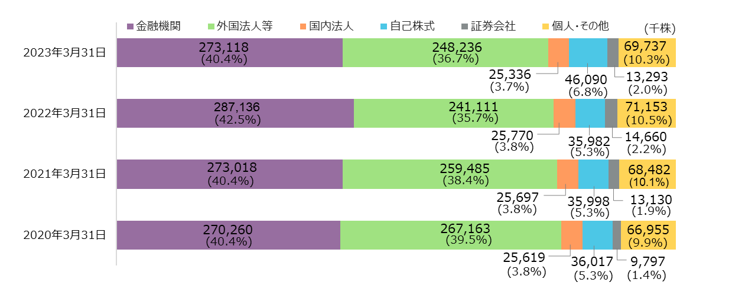
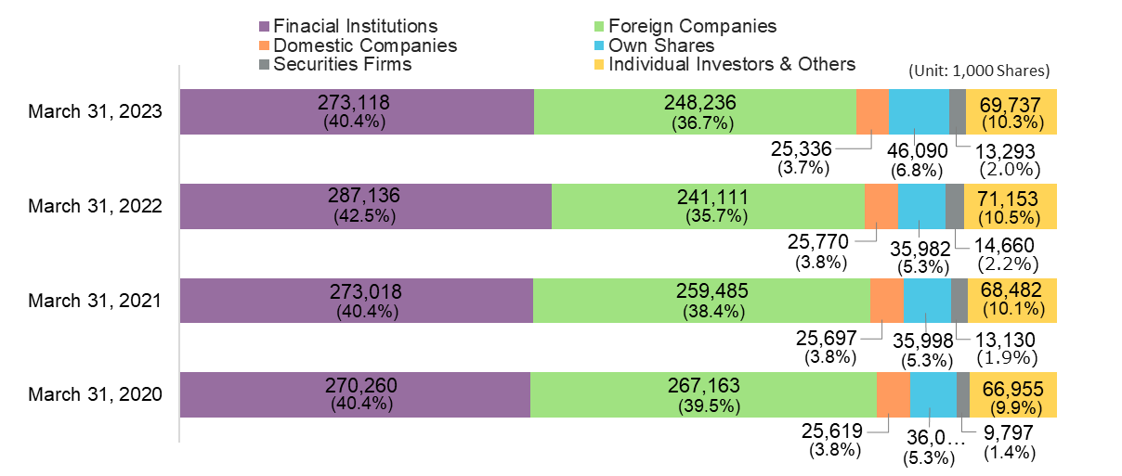
■株式情報 Share Information

■大株主一覧(上位10位) List of major shareholders (top 10) |  |  |  | ■株主構成 Number of Shares Outstanding
 |  |  | (2023.3.31現在) |  |  |  |  | (2023.3.31現在)
 |  |  | (As of March 31, 2023) |  |  |  |  | (As of March 31, 2023)
順位 Ranking | 株主名 Shareholder name | 所有株式数（株） Number of shares owned (shares) | 持株比率（％） Holding ratio (%) |  | 所有者区分 Owner classification |  | 所有株式数（株） Number of shares owned (shares) | 割合（％） ratio(%)
Shareholder status
Shareholder status
Shareholder status
1 | 日本マスタートラスト信託銀行株式会社（信託口） | 109,062,100 | 17.3 | 株主の状況 | 金融機関 | Finacial Institutions | 273,118,865 | 40.4
 | THE MASTER TRUST BANK OF JAPAN LTD. |  |  |  | 証券会社 | Securities Firms | 13,293,939 | 2.0
2 | 株式会社日本カストディ銀行（信託口） | 42,782,600 | 6.8 |  | 国内法人 | Domestic Companies | 25,336,526 | 3.7
 | CUSTODY BANK OF JAPAN LTD. |  |  |  | 外国法人等 | Foreign Companies | 248,236,228 | 36.7
3 | SSBTC CLIENT OMNIBUS ACCOUNT | 17,418,395 | 2.8 |  | 国内個人・その他 | Individual Investors & Others | 69,737,996 | 10.3
 | SSBTC CLIENT OMNIBUS ACCOUNT |  |  |  | 自己名義株式 | Own Shares | 46,090,727 | 6.8
4 | 日本生命保険相互会社 | 16,562,571 | 2.6 |  | 計 | Total | 675,814,281 | 100.0
 | NIPPON LIFE INSURANCE CO.
5 | 株式会社京都銀行 | 15,780,069 | 2.5
(Thousands of Shares / 千株)
(Yen/ 円)
 | THE BANK OF KYOTO LTD. |  |  | ■株価・出来高の推移 Stock Prices and Trading Volume
6 | 明治安田生命保険相互会社 | 15,722,700 | 2.5
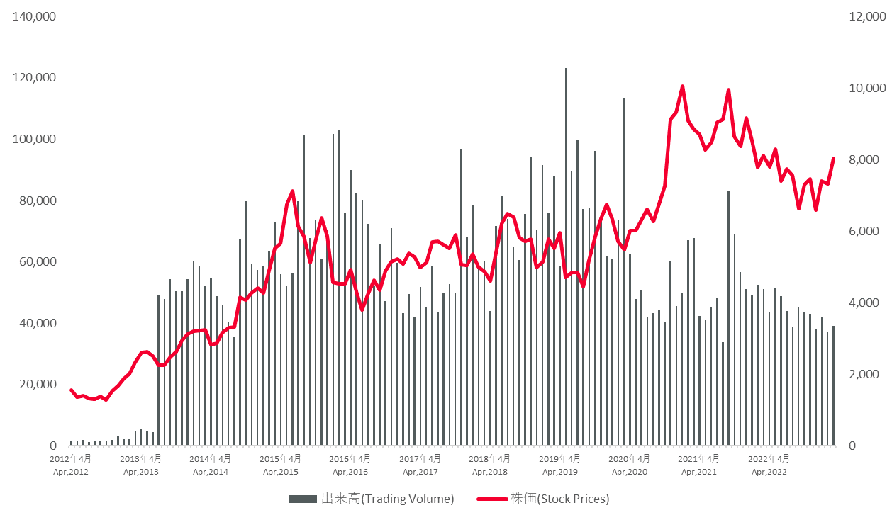
 | MEIJI YASUDA LIFE INSURANCE CO.
7 | STATE STREET BANK WEST CLIENT - TREATY 505234 | 10,226,206 | 1.6
 | STATE STREET BANK WEST CLIENT - TREATY 505234
8 | THE BANK OF NEW YORK MELLON 140042 | 8,937,202 | 1.4
 | THE BANK OF NEW YORK MELLON 140042
9 | 株式会社みずほ銀行 | 8,297,374 | 1.3
 | MIZUHO BANK,LTD.
10 | 株式会社滋賀銀行 | 7,653,174 | 1.2
 | THE SHIGA BANK,LTD.
1～10位 計 / Total of 1 to 10 |  | 252,442,391 | 40.1
発行済株式数 / Number of shares outstanding |  | 675,814,281
注1) 自己株式46,090,727株を保有しているが、上記大株主からは除いている。
Note1： The Company holds 46,090,727treasury shares but is excluded from the above list of major shareholders.
注2) 持株比率は、発行済株式数から自己株式を除いた総数に対する所有株式数の割合とする。
Note2： The shareholding ratio is the ratio of the number of shares held to the total number of outstanding shares excluding treasury shares.

株式分布状況 Number of Shares Outstanding

株主還元 Return to Shareholders
■株主還元 Return to Shareholders

 | 各3月期 / Years Ended March 31 | 2013 | 2014 | 2015 | 2016 | 2017 | 2018 | 2019 | 2020 | 2021 | 2022 | 2023
1株当たり配当金(円) | Dividend per Share (Yen) | 33.33 | 43.33 | 60.00 | 70.00 | 73.33 | 86.67 | 93.33 | 97.00 | 115.00 | 130.00 | 150.00
（中間配当金（円）） | Interim Dividend (Yen) | 16.67 | 20.00 | 26.67 | 33.33 | 36.67 | 43.33 | 46.67 | 47.00 | 55.00 | 60.00 | 75.00
（期末配当金（円）） | Year-end Dividend (Yen) | 16.67 | 23.33 | 33.33 | 36.67 | 36.67 | 43.33 | 46.67 | 50.00 | 60.00 | 70.00 | 75.00
年間配当金総額(百万円) | Annual Dividends (Millions of yen) | 21,108 | 27,522 | 38,107 | 44,458 | 46,802 | 55,445 | 59,712 | 62,060 | 73,579 | 83,178 | 94,459
自己株式取得額（百万円） | Share Buyback (Millions of yen) | 0 | 0 | 0 | 0 | 0 | 0 | 0 | 0 | 0 | 0 | 79,999
配当性向(％) | Payout ratio(％) | 49.8% | 29.5% | 22.7% | 21.8% | 30.0% | 38.0% | 28.9% | 33.9% | 31.0% | 26.5% | 37.4%
株主資本配当率(DOE)(％) | Dividend on Equity (DOE)(％) | 2.5% | 3.0% | 3.7% | 3.8% | 3.6% | 3.9% | 3.9% | 3.8% | 4.1% | 4.0% | 4.1%
1株当たり当期純利益(円) | Basic Earnings per Share (Yen) | 66.94 | 146.88 | 264.06 | 320.85 | 244.62 | 228.62 | 323.45 | 286.05 | 370.51 | 490.95 | 401.33

注 1） 配当性向＝ 一株当たり年間配当金 / 一株当たり当期純利益
Note1：Payout ratio= Annual dividends per share / Earnings per share
2） 株主資本配当率＝ 年間配当金総額 / 平均株主資本 ×100
Note2： Dividend on equity ratio= Annual dividends / Average shareholder's equity ×100
3） 配当金は基準日ベースの値
Note3： Dividends are based on the record date.
4） 1株当たり当期純利益は決算値
Note4：Net income per share is the actual value.
5） 2017年7月に、譲渡制限付株式報酬制度を導入しましたが、希薄化効果を有している潜在株式は存在しません
Note5：The Company introduced a restricted stock compensation plan in July 2017, but there are no dilutive potential shares.
6） 2019年4月1日付で普通株式1株につき3株の株式分割を行っており、2011年度の期首に当該株式分割が行われたものと仮定して1株当たり情報を算定しております
Note6：The Company implemented a three-for-one common stock split, effective April 1, 2019.Per Share Indicators were calculated on the assumption that the relevant stock spilt had been implemented at the beginning of the consolidated fiscal year ended March 31, 2011.

■株主還元推移 Shareholder return trends
 | 配当金 | 自己株式取得額 | 配当性向 | 株主資本配当率(DOE)
2013 | 211 | 0 | 50% | 25%
2014 | 275 | 0 | 30% | 30%
2015 | 381 | 0 | 23% | 37%
2016 | 445 | 0 | 22% | 38%
2017 | 468 | 0 | 30% | 36%
2018 | 554 | 0 | 38% | 39%
2019 | 597 | 0 | 29% | 39%
2020 | 621 | 0 | 34% | 38%
2021 | 736 | 0 | 31% | 41%
2022 | 832 | 0 | 26% | 40%
2023 | 945 | 800 | 37% | 41%
80%
70%
60%
50%
40%
30%
20%
10%
0%
配当性向
DOE
 | Annual dividends | Share buyback | Payout ratio | Dividend on equity(DOE)
2013 | 21 | 0 | 50% | 25%
2014 | 28 | 0 | 30% | 30%
2015 | 38 | 0 | 23% | 37%
2016 | 44 | 0 | 22% | 38%
2017 | 47 | 0 | 30% | 36%
2018 | 55 | 0 | 38% | 39%
2019 | 60 | 0 | 29% | 39%
2020 | 62 | 0 | 34% | 38%
2021 | 74 | 0 | 31% | 41%
2022 | 83 | 0 | 26% | 40%
2023 | 94 | 80 | 37% | 41%
8%
7%
6%
5%
4%
3%
2%
1%
0%
8%
7%
6%
5%
4%
3%
2%
1%
0%

開示の際には以下の数表は非表示にする

（億円） | 2013 | 2014 | 2015 | 2016 | 2017 | 2018 | 2019 | 2020 | 2021 | 2022 | 2023
自己株式取得額 |  |  |  |  |  |  |  |  |  |  | 800
配当金 | 211 | 275 | 381 | 445 | 468 | 554 | 597 | 621 | 736 | 832 | 945
株主資本配当率(DOE) | 25% | 30% | 37% | 38% | 36% | 39% | 39% | 38% | 41% | 40% | 41%
配当性向 | 50% | 30% | 23% | 22% | 30% | 38% | 29% | 34% | 31% | 26% | 37%

（B JPY） | 2013 | 2014 | 2015 | 2016 | 2017 | 2018 | 2019 | 2020 | 2021 | 2022 | 2023
Share buyback |  |  |  |  |  |  |  |  |  |  | 80
Annual dividends | 21 | 28 | 38 | 44 | 47 | 55 | 60 | 62 | 74 | 83 | 94
Dividend on equity(DOE) | 25% | 30% | 37% | 38% | 36% | 39% | 39% | 38% | 41% | 40% | 41%
Payout ratio | 50% | 30% | 23% | 22% | 30% | 38% | 29% | 34% | 31% | 26% | 37%

